关系图
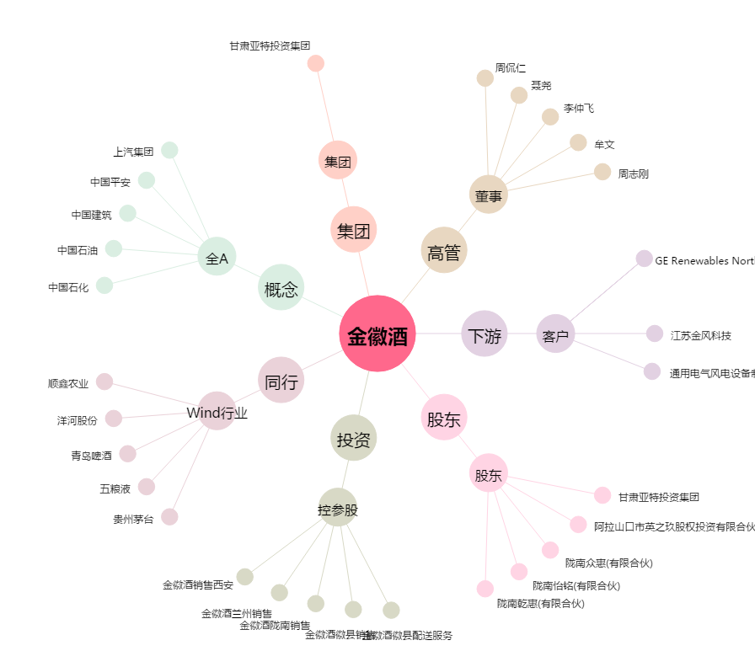
金徽酒[603919.SH] - 关系概览图

